Muster
Muster
Muster
Angaben zur Gemeinde |  |  |  |  |  |  | Angaben zu den Durchführungsstellen Ergänzungs-/Zusatzleistungen
Gemeinde | MUSTER |  | Postleitzahl |  |  |  | 1.1.2006 bis 31.12.2011: Gemeinde A
Kontaktperson |  |  | Tel. Nr. |  |  |  | 1.1.2012 bis 31.12.2021: SVA Zürich
Finanzangaben, Zahlungsverbindung
IBAN-Nr. |  |  | Kontoinhaber |  |  | Adresse |  |  |  | Ort |  |  |  |  |  | Postleitzahl

Bitte die Erläuterungen im Tabellenblatt "Anleitung" beachten
Informationen zur Person |  |  | Informationen zur Institution |  | Zeitraum |  | Kostenersatz | Versorgertaxe | Bezahlte Versorgertaxen im Zeitraum |  | Abzüge
Name | Vorname | Geburtsdatum (TT.MM.JJJJ) | Name der Institution | Ort der Institution | Von Datum (TT.MM.JJJJ) | Bis Datum (TT.MM.JJJJ) | Während gesamtem Zeitraum Kostenersatz nach §44 SHG erhalten: "ja". Falls nur Teil des Zeitraums: Platzierung auf zwei Zeilen aufteilen | Auswahlliste (Betrag Kurzbezeichnung Gültigkeitszeitraum). Siehe Reiter und Dokument "Versorgertaxen" | Innerkantonale beitrags-berechtigte Institution | Ausserkantonale IVSE-anerkannte Institution | Stipendien bis 31.12.2020 max. ZAKL Fr. 10'800.- pro Ausbildungs-jahr | Beiträge von Eltern und Jugendlichen an die Versorger-taxen | Beitrag Kanton (4%) an Ausgaben wirtschaftliche Hilfe (§45 SHG) | Während gesamtem Zeitraum Ergänzungs-/ Zusatzleistungen erhalten: "ja". Falls nur Teil des Zeitraums: Platzierung auf zwei Zeilen aufteilen | Beitrag Kanton (44%) an Ergänzungs-/ Zusatz-leistungen | Beitrag der Unterhalts-pflichtigen bei ausser-kantonaler Platzierung | Rückforderungs- betrag | Bemerkung | Beleg-Identifikation
Platzierung in einem innerkantonalen Kinder-/Jugendheim: |  |  |  |  |  |  |  |  |  |  |  |  | - |  | - | - | - |  | 001
Aron | Aa | 2002-01-01 | Heim A ZH | Ort im Kt. Zürich | 2010-01-01 | 2012-06-30 |  | 230 Vollbetreut 07-13 | 207,000.00 |  |  |  | 8,280.00 |  | - | - | 198,720.00 |  | 002
 |  |  |  |  |  |  |  |  |  |  |  |  | - |  | - | - | - |  | 003
Platzierung in einem ausserkantonalen Kinder-/Jugendheim: |  |  |  |  |  |  |  |  |  |  |  |  | - |  | - | - | - |  | 004
Berta | Be | 2002-02-02 | Heim B TG | Ort im Thurgau | 2010-01-01 | 2012-06-30 |  | 230 Vollbetreut 07-13 |  | 207,000.00 |  |  | 8,280.00 |  | - | 27,000.00 | 171,720.00 |  | 005
 |  |  |  |  |  |  |  |  |  |  |  |  | - |  | - | - | - |  | 006
Stipendien (ZAKL), Beiträge von Eltern und Jugendlichen: |  |  |  |  |  |  |  |  |  |  |  |  | - |  | - | - | - |  | 007
Cecile | Ce | 2002-03-03 | Heim C ZH | Ort im Kt. ZH | 2018-08-01 | 2019-07-31 |  | 245 Vollbetreut 14-21 | 88,200.00 |  | 10,800.00 | 7,200.00 | 2,808.00 |  | - | - | 67,392.00 |  | 008
 |  |  |  |  |  |  |  |  |  |  |  |  | - |  | - | - | - |  | 009
Wechsel der Versorgertaxe per 1.1.2014: |  |  |  |  |  |  |  |  |  |  |  |  | - |  | - | - | - |  | 010
Dieter | De | 2002-04-04 | Heim D AG | Ort im Kt. AG | 2013-01-01 | 2013-12-31 |  | 230 Vollbetreut 07-13 |  | 82,800.00 |  |  | 3,312.00 |  | - | 10,800.00 | 68,688.00 |  | 011
Dieter | De | 2002-04-04 | Heim D AG | Ort im Kt. AG | 2014-01-01 | 2014-06-30 |  | 245 Vollbetreut 14-21 |  | 44,100.00 |  |  | 1,764.00 |  | - | 5,400.00 | 36,936.00 |  | 012
 |  |  |  |  |  |  |  |  |  |  |  |  | - |  | - | - | - |  | 013
Die Gemeinde hat bis 31.3.2009 Kostenersatz erhalten, danach nicht mehr: |  |  |  |  |  |  |  |  |  |  |  |  | - |  | - | - | - |  | 014
Egon | Ee | 2002-05-05 | Heim E ZH | Ort im Kt. ZH | 2008-01-01 | 2009-03-31 | ja |  |  |  |  |  | - |  | - | - | - |  | 015
Egon | Ee | 2002-05-05 | Heim E ZH | Ort im Kt. ZH | 2009-04-01 | 2009-12-31 |  | 230 Vollbetreut 07-13 | 62,100.00 |  |  |  | 2,484.00 |  | - | - | 59,616.00 |  | 016
 |  |  |  |  |  |  |  |  |  |  |  |  | - |  | - | - | - |  | 017
Die Gemeinde hat bis 31.3.2009 Ergänzungs-/Zusatzleistungen entrichtet, danach nicht mehr: |  |  |  |  |  |  |  |  |  |  |  |  | - |  | - | - | - |  | 018
Fabiolo | Fe | 2002-06-06 | Heim F ZH | Ort im Kt. ZH | 2008-01-01 | 2009-03-31 |  | 260 Tagesstruktur 07-21 | 117,000.00 |  |  |  | 4,680.00 | ja | 51,480.00 | - | 60,840.00 |  | 019
Fabiolo | Fe | 2002-06-06 | Heim F ZH | Ort im Kt. ZH | 2009-04-01 | 2009-12-31 |  | 260 Tagesstruktur 07-21 | 70,200.00 |  |  |  | 2,808.00 |  | - | - | 67,392.00 |  | 020
 |  |  |  |  |  |  |  |  |  |  |  |  | - |  | - | - | - |  | 021
Muster
Teilsummen: |  |  |  |  |  |  |  |  | 544,500.00 | 333,900.00 | 10,800.00 | 7,200.00 | 34,416.00 |  | 51,480.00 | 43,200.00 | 731,304.00

Versorgertaxen
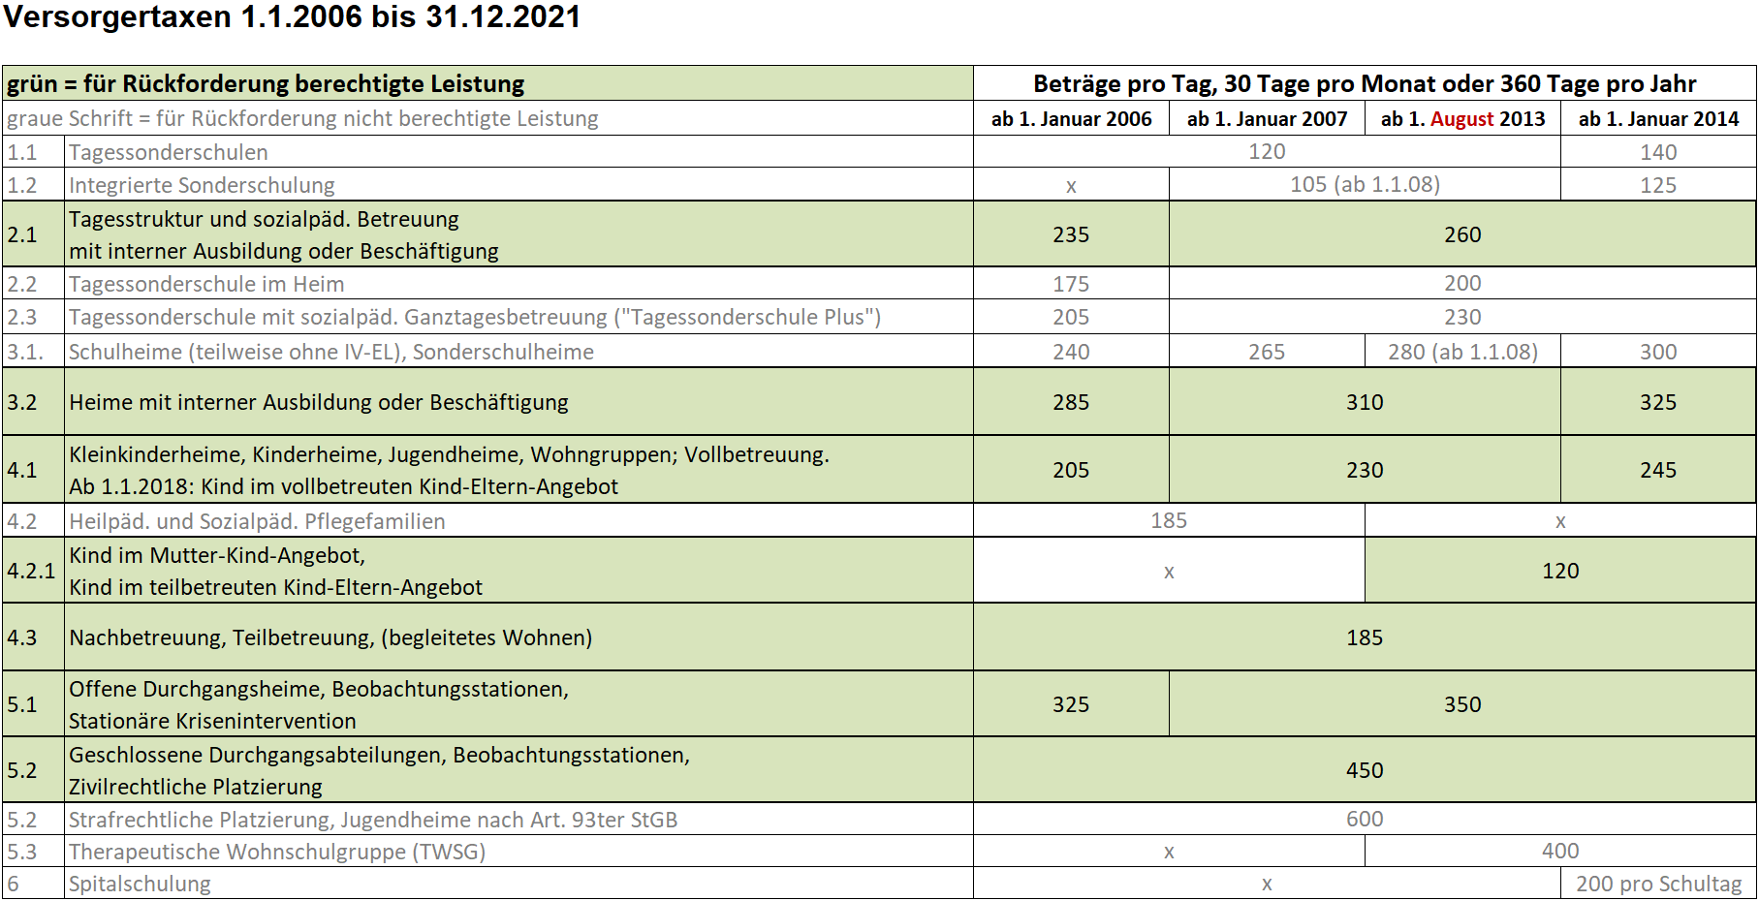
120 Kind teilbetreut
185 Nach-/Teilbetreut
205 Vollbetreut 2006
230 Vollbetreut 07-13
235 Tagesstruktur 2006
245 Vollbetreut 14-21
260 Tagesstruktur 07-21
285 Heim Bildung 2006
310 Heim Bildung 07-13
325 Heim Bildung 14-21
325 Offen Beo Krise 2006
350 Offen Beo Krise 07-21
450 Geschlossen Zivilr.

Kind-Eltern-Angebote: | Kind-Eltern-Angebote sind ab 1. August 2013 beitragsberechtigt. Dabei sind die Aufwände für das Kind in einem vollbetreuten oder teilbetreuten Kind-Eltern-Angebot rückforderbar. Die Aufwände für den Elternteil sind nur dann rückforderbar, wenn die Institution eine entsprechende Heimleistung (gesondert zur Leistung am Kind im Kind-Eltern-Angebot) erbracht hat - dies bis längstens zum vollendeten 22. Altersjahr, wenn der Aufenthalt im Kinder- und Jugendheim vor der Volljährigkeit des Elternteils begann und über das vollendete 18. Altersjahr hinaus andauerte. Die Situation muss im Einzelfall geprüft werden.

